マウス便利技②-1
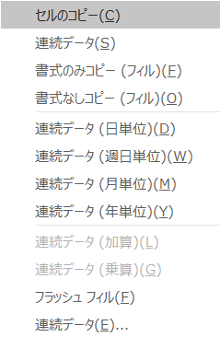
 | 2020-03-05 | 2020-03-05 | 2020-03-31 | 2020-03-05
フィルハンドル+右クリック | 2020-03-06 | 2020-03-06 | 2020-04-30 | 2021-03-05
 | 2020-03-07 | 2020-03-09 | 2020-05-31 | 2022-03-05
 | 2020-03-08 | 2020-03-10 | 2020-06-30 | 2023-03-05
 | 2020-03-09 | 2020-03-11 | 2020-07-31 | 2024-03-05
 | 2020-03-10 | 2020-03-12 | 2020-08-31 | 2025-03-05
 | 2020-03-11 | 2020-03-13 | 2020-09-30 | 2026-03-05
 | 2020-03-12 | 2020-03-16 | 2020-10-31 | 2027-03-05
 | 2020-03-13 | 2020-03-17 | 2020-11-30 | 2028-03-05
 | 2020-03-14 | 2020-03-18 | 2020-12-31 | 2029-03-05
 | 2020-03-15 | 2020-03-19 | 2021-01-31 | 2030-03-05
 | 2020-03-16 | 2020-03-20 | 2021-02-28 | 2031-03-05

 | 連続データ（日単位） | 連続データ（週日単位） | 連続データ（月単位） | 連続データ（年単位）

マウス便利技②-2
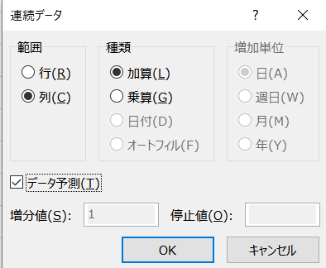
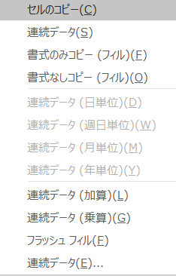
 | 1月 | 100 | 100 | 100 | 100
フィルハンドル+右クリック | 2月 | 120 | 120 | 163.63636364 | 120.80894444
 | 3月 | 140 | 144 | 227.27272727 | 145.94801057
 | 4月 | 160 | 172.8 | 290.90909091 | 176.318251
 | 5月 | 180 | 207.36 | 354.54545455 | 213.00821789
 | 6月 | 200 | 248.832 | 418.18181818 | 257.3329796
 | 7月 | 220 | 298.5984 | 481.81818182 | 310.88125635
 | 8月 | 240 | 358.31808 | 545.45454545 | 375.57236426
 | 9月 | 260 | 429.981696 | 609.09090909 | 453.72500888
 | 10月 | 280 | 515.9780352 | 672.72727273 | 548.14039389
 | 11月 | 300 | 619.17364224 | 736.36363636 | 662.20262391
 | 12月 | 320 | 743.00837069 | 800 | 800

 | 連続データ（C） | 連続データ（加算） | 連続データ（乗算） | 連続データ（E） （加算）⁺データ予測 | 連続データ（E） （乗算）⁺データ予測

